院内学級2022
施設名 | 病院名 | 開催日時 | 参加人数 | 備考 | ZOOM URL
【山口】 山口大学医学部附属病院 院内学級 | 山口大学医学部附属病院 | 2022-12-12 | 6名 | 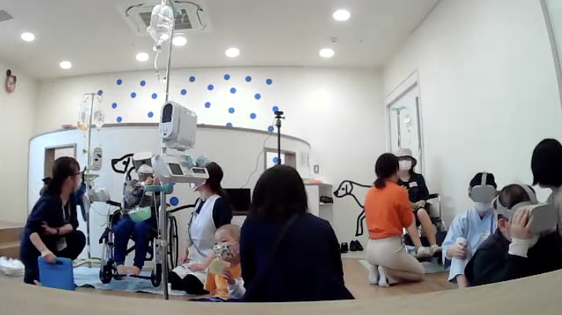 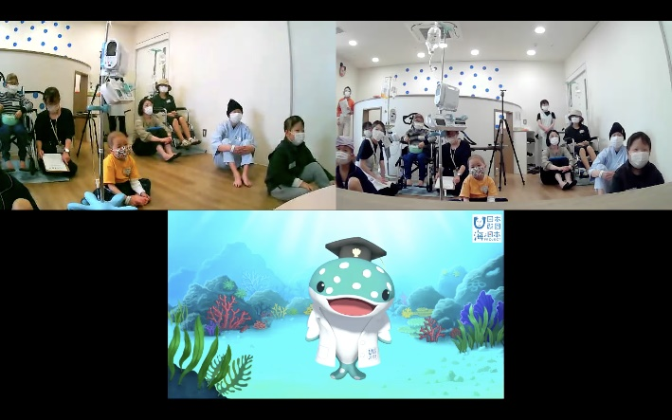 | https://storyteller.box.com/s/pn5t610tcmn3wws582mmet0mwifqtlcb
【東京】 品川区立清水大小学校昭和大学病院内 さいかち学級 | 昭和大学病院 | 2023年 2月1日10時～ | １名 | 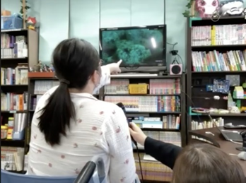 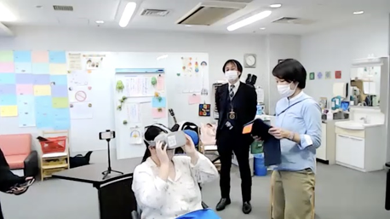 | https://storyteller.box.com/s/pn5t610tcmn3wws582mmet0mwifqtlcb
【群馬】 群馬県立赤城特別支援学校 | 群馬大学医学部附属病院内教室など | 2023-01-20 | 4名 | 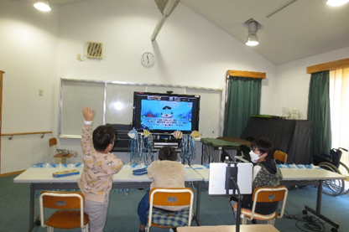 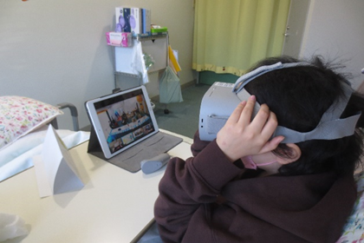 | https://storyteller.box.com/s/pn5t610tcmn3wws582mmet0mwifqtlcb
【大阪】 大阪府立刀根山支援学校 本校 | 独立行政法人国立病院機構 大阪刀根山医療センター(隣接) | 2023年1月31日 13時45分～45分間 | 8名（小学生～中学生） | 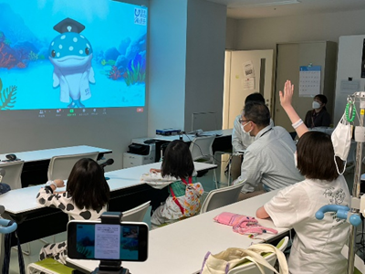 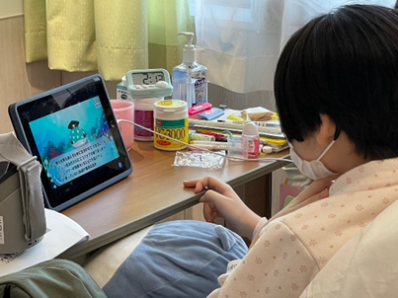 | https://storyteller.box.com/s/pn5t610tcmn3wws582mmet0mwifqtlcb
【沖縄】 沖縄県立森川特別支援学校 | 琉球大学附属病院など | 2023年２月７日（火） １１時～ | 10名 | ※保護者の要望により画像なし(Zoomも収録不可）
【神奈川】 神奈川県立秦野養護学校 |  | 2023年3月1日（水） １0時25分～ | 21名（内女性5名） | 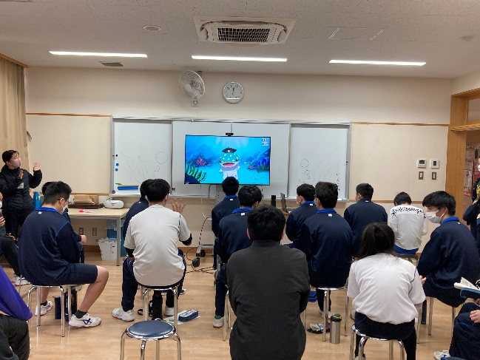 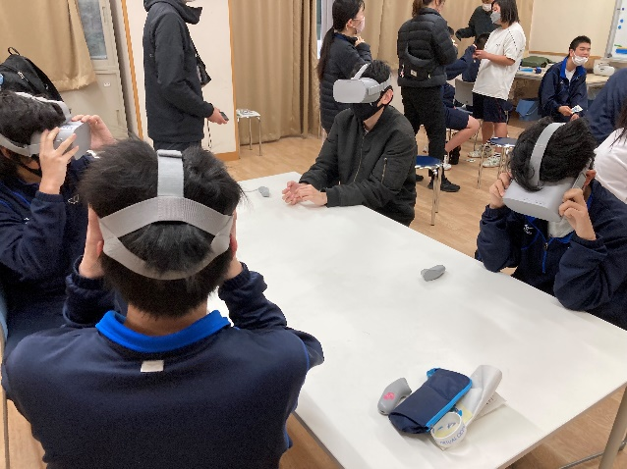 | https://storyteller.box.com/s/m5jpbvv4lmgqioxml8vk162u9lx7iukq
大阪府立刀根山支援学校 （メタバース） | 関西医大 枚方校、滝井校 | 2023年3月２日（木） 13時00分～ | 11名（小学校1年～中学校2年） | 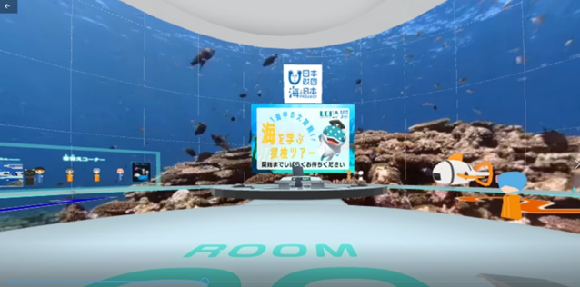 | https://storyteller.box.com/s/0nayhu2hglp0z596p6xrgewyrqfbq6it
【岡山】 岡山大学病院 院内学級 | 岡山大学病院 | 2023年3月15日 ①11時～ ②15時～ | １部 10名 2部 9名 |  | https://storyteller.box.com/s/pn5t610tcmn3wws582mmet0mwifqtlcb
【岐阜】 岐阜大学医学部付属病院内 むくの木学級 黒野小学校 | 岐阜大学医学部付属病院 | 2023年3月15日 13時45分～ | ７名 | 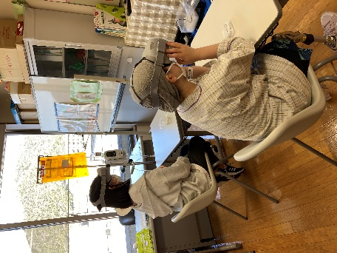 | https://storyteller.box.com/s/pn5t610tcmn3wws582mmet0mwifqtlcb
 |  |  | 87名参加(3/11現在)

